메인_APP
스토리보드 작성 템플릿

프로젝트명 : A·Eye |  |  |  |  |  | 분류명 |  |  | 메인 |  |  |  | 작성자 |  | 김지영, 오지우 |  |  |  | 작성일 | 2020.05.11 |  |  |  | 확인 | TITLE
 |  |  |  |  |  | 분류코드 |  |  | 기능 코드 |  |  |  | 승인자 |  | 배헌중교수님 |  |  |  | 승인일 |  |  |  |  |  | META
Depth1 |  | 메인 |  | Depth2 |  |  |  |  |  |  | Depth3 |  |  |  |  | Depth4 |  |  |  |  | Depth5
화면명 | [앱] 메인 페이지 |  |  |  |  |  | 화일명 |  |  | prevActivity.java |  |  |  |  |  | 폴더 |  |  |  |  |  |  |  |  | 내용
 |  |  |  |  |  |  |  |  |  |  |  |  |  |  |  |  |  |  |  |  |  |  |  |  | A | 길찾기 페이지로 이동


 |  |  |  |  |  |  |  |  |  |  |  |  |  |  |  |  |  |  |  |  |  |  |  |  | B | 사물인식 페이지로 이동

A

B

 |  |  |  |  |  |  |  |  |  |  |  |  |  |  |  |  |  |  |  |  |  |  |  |  | 연결 Table Name

 |  |  |  |  |  |  |  |  |  |  |  |  |  |  |  |  |  |  |  |  |  |  |  |  |  | DB설계 완성 후 수정할 것!!

Link 정보 |  | code | link |  | code |  |  | link |  |  |  | code |  | link |  |  | code | link |  |  |  | code | link |  | Program
 |  |  |  |  |  |  |  |  |  |  |  |  |  |  |  |  |  |  |  |  |  |  |  |  | DB Query | DB설계 완성 후 수정할 것!!
 |  |  |  |  |  |  |  |  |  |  |  |  |  |  |  |  |  |  |  |  |  |  |  |  | Script
 |  |  |  |  |  |  |  |  |  |  |  |  |  |  |  |  |  |  |  |  |  |  |  |  | Image
 |  |  |  |  |  |  |  |  |  |  |  |  |  |  |  |  |  |  |  |  |  |  |  |  | Flash
 |  |  |  |  |  |  |  |  |  |  |  |  |  |  |  |  |  |  |  |  |  |  |  |  | etc

길찾기
스토리보드 작성 템플릿

프로젝트명 : A·Eye |  |  |  |  |  | 분류명 |  |  | 길찾기 |  |  |  | 작성자 |  | 김지영, 오지우 |  |  |  | 작성일 | 2020.05.11 |  |  |  | 확인 | TITLE
 |  |  |  |  |  | 분류코드 |  |  | 기능 코드 |  |  |  | 승인자 |  | 배헌중교수님 |  |  |  | 승인일 |  |  |  |  |  | META
Depth1 |  | 메인 |  | Depth2 | 길찾기 |  |  |  |  |  | Depth3 |  |  |  |  | Depth4 |  |  |  |  | Depth5
화면명 | [앱] 길찾기 페이지 |  |  |  |  |  | 화일명 |  |  | MainFragment.java |  |  |  |  |  | 폴더 |  |  |  |  |  |  |  |  | 내용
 |  |  |  |  |  |  |  |  |  |  |  |  |  |  |  |  |  |  |  |  |  |  |  |  | A | 사용자의 현재 위치 마커

 |  |  |  |  |  |  |  |  |  |  |  |  |  |  |  |  |  |  |  |  |  |  |  |  | B | 음성 검색 버튼

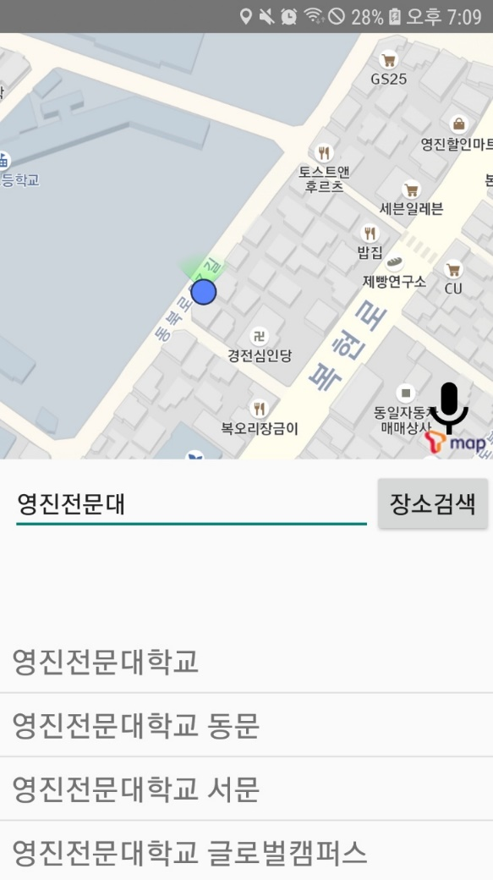
 |  |  |  |  |  |  |  |  |  |  |  |  |  |  |  |  |  |  |  |  |  |  |  |  | C | 목적지 검색 입력바

 |  |  |  |  |  |  |  |  |  |  |  |  |  |  |  |  |  |  |  |  |  |  |  |  | D | 목적지 검색 버튼

 |  |  |  |  |  |  |  |  |  |  |  |  |  |  |  |  |  |  |  |  |  |  |  |  | E | 목적지 검색 결과 리스트

A

B

C

D

E

 |  |  |  |  |  |  |  |  |  |  |  |  |  |  |  |  |  |  |  |  |  |  |  |  | 연결 Table Name

 |  |  |  |  |  |  |  |  |  |  |  |  |  |  |  |  |  |  |  |  |  |  |  |  |  | DB설계 완성 후 수정할 것!!

Link 정보 |  | code | link |  | code |  |  | link |  |  |  | code |  | link |  |  | code | link |  |  |  | code | link |  | Program
 |  |  |  |  |  |  |  |  |  |  |  |  |  |  |  |  |  |  |  |  |  |  |  |  | DB Query | DB설계 완성 후 수정할 것!!
 |  |  |  |  |  |  |  |  |  |  |  |  |  |  |  |  |  |  |  |  |  |  |  |  | Script
 |  |  |  |  |  |  |  |  |  |  |  |  |  |  |  |  |  |  |  |  |  |  |  |  | Image
 |  |  |  |  |  |  |  |  |  |  |  |  |  |  |  |  |  |  |  |  |  |  |  |  | Flash
 |  |  |  |  |  |  |  |  |  |  |  |  |  |  |  |  |  |  |  |  |  |  |  |  | etc

목적지선택
스토리보드 작성 템플릿

프로젝트명 : A·Eye |  |  |  |  |  | 분류명 |  |  | 길찾기 |  |  |  | 작성자 |  | 김지영, 오지우 |  |  |  | 작성일 | 2020.05.11 |  |  |  | 확인 | TITLE
 |  |  |  |  |  | 분류코드 |  |  | 기능 코드 |  |  |  | 승인자 |  | 배헌중교수님 |  |  |  | 승인일 |  |  |  |  |  | META
Depth1 |  | 메인 |  | Depth2 | 길찾기 |  |  |  |  |  | Depth3 |  |  |  |  | Depth4 |  |  |  |  | Depth5
화면명 | [앱] 길찾기 - 목적지 선택 |  |  |  |  |  | 화일명 |  |  | MainFragment.java |  |  |  |  |  | 폴더 |  |  |  |  |  |  |  |  | 내용
 |  |  |  |  |  |  |  |  |  |  |  |  |  |  |  |  |  |  |  |  |  |  |  |  | A | 목적지 선택 확인 창

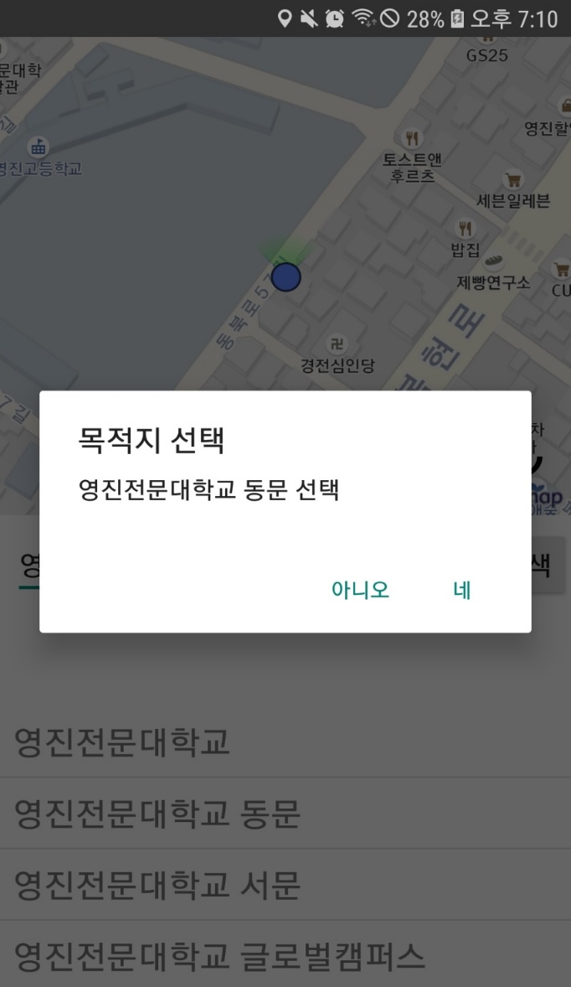

 |  |  |  |  |  |  |  |  |  |  |  |  |  |  |  |  |  |  |  |  |  |  |  |  | A-1 | 선택한 목적지로 길 안내 시작

 |  |  |  |  |  |  |  |  |  |  |  |  |  |  |  |  |  |  |  |  |  |  |  |  | A-2 | 다시 목적지 선택

A

2
1

 |  |  |  |  |  |  |  |  |  |  |  |  |  |  |  |  |  |  |  |  |  |  |  |  | 연결 Table Name

 |  |  |  |  |  |  |  |  |  |  |  |  |  |  |  |  |  |  |  |  |  |  |  |  |  | DB설계 완성 후 수정할 것!!

Link 정보 |  | code | link |  | code |  |  | link |  |  |  | code |  | link |  |  | code | link |  |  |  | code | link |  | Program
 |  |  |  |  |  |  |  |  |  |  |  |  |  |  |  |  |  |  |  |  |  |  |  |  | DB Query | DB설계 완성 후 수정할 것!!
 |  |  |  |  |  |  |  |  |  |  |  |  |  |  |  |  |  |  |  |  |  |  |  |  | Script
 |  |  |  |  |  |  |  |  |  |  |  |  |  |  |  |  |  |  |  |  |  |  |  |  | Image
 |  |  |  |  |  |  |  |  |  |  |  |  |  |  |  |  |  |  |  |  |  |  |  |  | Flash
 |  |  |  |  |  |  |  |  |  |  |  |  |  |  |  |  |  |  |  |  |  |  |  |  | etc

길안내중
스토리보드 작성 템플릿

프로젝트명 : A·Eye |  |  |  |  |  | 분류명 |  |  | 길찾기 |  |  |  | 작성자 |  | 김지영, 오지우 |  |  |  | 작성일 | 2020.05.11 |  |  |  | 확인 | TITLE
 |  |  |  |  |  | 분류코드 |  |  | 기능 코드 |  |  |  | 승인자 |  | 배헌중교수님 |  |  |  | 승인일 |  |  |  |  |  | META
Depth1 |  | 메인 |  | Depth2 | 길찾기 |  |  |  |  |  | Depth3 |  |  |  |  | Depth4 |  |  |  |  | Depth5
화면명 | [앱] 길찾기 - 길안내 중 |  |  |  |  |  | 화일명 |  |  | MainFragment.java |  |  |  |  |  | 폴더 |  |  |  |  |  |  |  |  | 내용
 |  |  |  |  |  |  |  |  |  |  |  |  |  |  |  |  |  |  |  |  |  |  |  |  | A | 출발지 위치 마커
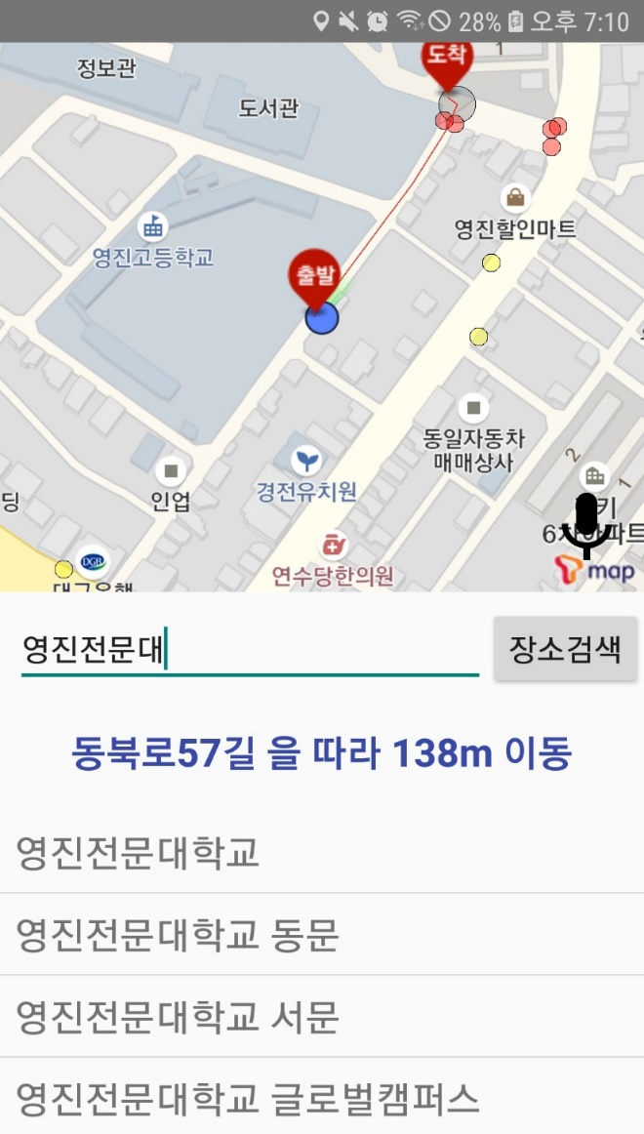

B
 |  |  |  |  |  |  |  |  |  |  |  |  |  |  |  |  |  |  |  |  |  |  |  |  | B | 도착지 위치 마커

 |  |  |  |  |  |  |  |  |  |  |  |  |  |  |  |  |  |  |  |  |  |  |  |  | C | 버스정류장 마커

D
 |  |  |  |  |  |  |  |  |  |  |  |  |  |  |  |  |  |  |  |  |  |  |  |  | D | 신호등 위치 마커

 |  |  |  |  |  |  |  |  |  |  |  |  |  |  |  |  |  |  |  |  |  |  |  |  | E | 길 안내 설명문

A

C

E

 |  |  |  |  |  |  |  |  |  |  |  |  |  |  |  |  |  |  |  |  |  |  |  |  | 연결 Table Name

 |  |  |  |  |  |  |  |  |  |  |  |  |  |  |  |  |  |  |  |  |  |  |  |  |  | DB설계 완성 후 수정할 것!!

Link 정보 |  | code | link |  | code |  |  | link |  |  |  | code |  | link |  |  | code | link |  |  |  | code | link |  | Program
 |  |  |  |  |  |  |  |  |  |  |  |  |  |  |  |  |  |  |  |  |  |  |  |  | DB Query | DB설계 완성 후 수정할 것!!
 |  |  |  |  |  |  |  |  |  |  |  |  |  |  |  |  |  |  |  |  |  |  |  |  | Script
 |  |  |  |  |  |  |  |  |  |  |  |  |  |  |  |  |  |  |  |  |  |  |  |  | Image
 |  |  |  |  |  |  |  |  |  |  |  |  |  |  |  |  |  |  |  |  |  |  |  |  | Flash
 |  |  |  |  |  |  |  |  |  |  |  |  |  |  |  |  |  |  |  |  |  |  |  |  | etc

메뉴
스토리보드 작성 템플릿

프로젝트명 : A·Eye |  |  |  |  |  | 분류명 |  |  | 기능별 분류 |  |  |  | 작성자 |  | 김지영, 오지우 |  |  |  | 작성일 | 2020.05.11 |  |  |  | 확인 | TITLE
 |  |  |  |  |  | 분류코드 |  |  | 기능 코드 |  |  |  | 승인자 |  | 배헌중교수님 |  |  |  | 승인일 |  |  |  |  |  | META
Depth1 |  | 메뉴 |  | Depth2 |  |  |  |  |  |  | Depth3 |  |  |  |  | Depth4 |  |  |  |  | Depth5
화면명 | [앱] 메뉴 페이지 |  |  |  |  |  | 화일명 |  |  | LeftFragment.java |  |  |  |  |  | 폴더 |  |  |  |  |  |  |  |  | 내용
 |  |  |  |  |  |  |  |  |  |  |  |  |  |  |  |  |  |  |  |  |  |  |  |  | A | 길찾기 페이지로 이동

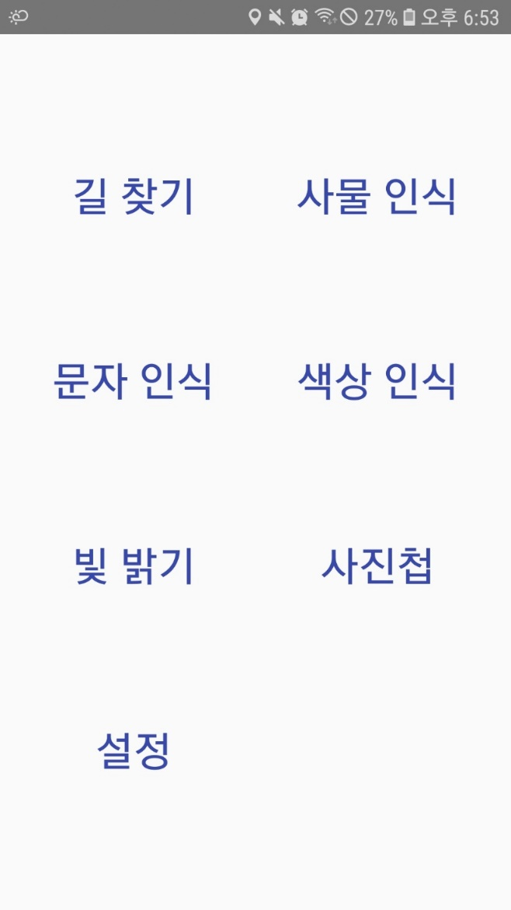

 |  |  |  |  |  |  |  |  |  |  |  |  |  |  |  |  |  |  |  |  |  |  |  |  | B | 사물인식 페이지로 이동

 |  |  |  |  |  |  |  |  |  |  |  |  |  |  |  |  |  |  |  |  |  |  |  |  | C | 문자 인식 페이지로 이동

 |  |  |  |  |  |  |  |  |  |  |  |  |  |  |  |  |  |  |  |  |  |  |  |  | D | 색상인식 페이지로 이동

B
A
 |  |  |  |  |  |  |  |  |  |  |  |  |  |  |  |  |  |  |  |  |  |  |  |  | E | 빛 밝기 페이지로 이동

 |  |  |  |  |  |  |  |  |  |  |  |  |  |  |  |  |  |  |  |  |  |  |  |  | F | 사진첩 페이지로 이동

 |  |  |  |  |  |  |  |  |  |  |  |  |  |  |  |  |  |  |  |  |  |  |  |  | G | 설정 페이지로 이동

C
D

E
F

 |  |  |  |  |  |  |  |  |  |  |  |  |  |  |  |  |  |  |  |  |  |  |  |  | 연결 Table Name

 |  |  |  |  |  |  |  |  |  |  |  |  |  |  |  |  |  |  |  |  |  |  |  |  |  | DB설계 완성 후 수정할 것!!
G

Link 정보 |  | code | link |  | code |  |  | link |  |  |  | code |  | link |  |  | code | link |  |  |  | code | link |  | Program
 |  |  |  |  |  |  |  |  |  |  |  |  |  |  |  |  |  |  |  |  |  |  |  |  | DB Query | DB설계 완성 후 수정할 것!!
 |  |  |  |  |  |  |  |  |  |  |  |  |  |  |  |  |  |  |  |  |  |  |  |  | Script
 |  |  |  |  |  |  |  |  |  |  |  |  |  |  |  |  |  |  |  |  |  |  |  |  | Image
 |  |  |  |  |  |  |  |  |  |  |  |  |  |  |  |  |  |  |  |  |  |  |  |  | Flash
 |  |  |  |  |  |  |  |  |  |  |  |  |  |  |  |  |  |  |  |  |  |  |  |  | etc

사물인식
스토리보드 작성 템플릿

프로젝트명 : A·Eye |  |  |  |  |  | 분류명 |  |  | 사물인식 |  |  |  | 작성자 |  | 김지영, 오지우 |  |  |  | 작성일 | 2020.05.11 |  |  |  | 확인 | TITLE
 |  |  |  |  |  | 분류코드 |  |  | 기능 코드 |  |  |  | 승인자 |  | 배헌중교수님 |  |  |  | 승인일 |  |  |  |  |  | META
Depth1 |  | 메인 |  | Depth2 | 사물인식 |  |  |  |  |  | Depth3 |  |  |  |  | Depth4 |  |  |  |  | Depth5
화면명 | [앱] 사물인식 페이지 |  |  |  |  |  | 화일명 |  |  | ObjectRecognitionFragment.java |  |  |  |  |  | 폴더 |  |  |  |  |  |  |  |  | 내용
 |  |  |  |  |  |  |  |  |  |  |  |  |  |  |  |  |  |  |  |  |  |  |  |  | A | 카메라 렌즈를 통해 보이는 화면

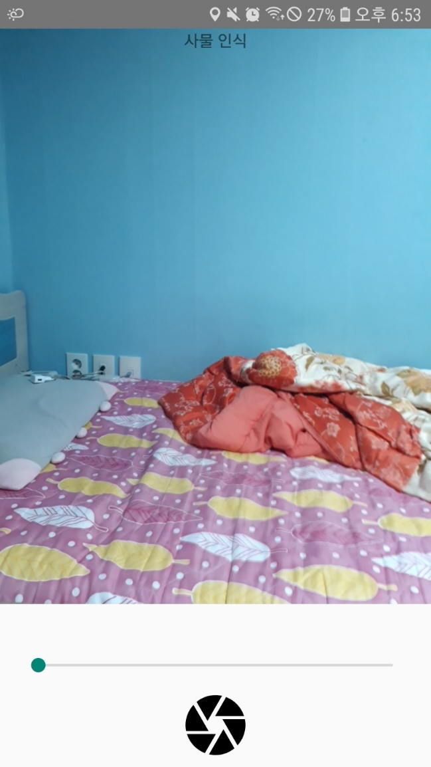

 |  |  |  |  |  |  |  |  |  |  |  |  |  |  |  |  |  |  |  |  |  |  |  |  | B | 화면을 확대/축소할 수 있는 바
A

 |  |  |  |  |  |  |  |  |  |  |  |  |  |  |  |  |  |  |  |  |  |  |  |  | C | 사물 인식 실행 버튼

 |  |  |  |  |  |  |  |  |  |  |  |  |  |  |  |  |  |  |  |  |  |  |  |  | 연결 Table Name

 |  |  |  |  |  |  |  |  |  |  |  |  |  |  |  |  |  |  |  |  |  |  |  |  |  | DB설계 완성 후 수정할 것!!

B

C

Link 정보 |  | code | link |  | code |  |  | link |  |  |  | code |  | link |  |  | code | link |  |  |  | code | link |  | Program
 |  |  |  |  |  |  |  |  |  |  |  |  |  |  |  |  |  |  |  |  |  |  |  |  | DB Query | DB설계 완성 후 수정할 것!!
 |  |  |  |  |  |  |  |  |  |  |  |  |  |  |  |  |  |  |  |  |  |  |  |  | Script
 |  |  |  |  |  |  |  |  |  |  |  |  |  |  |  |  |  |  |  |  |  |  |  |  | Image
 |  |  |  |  |  |  |  |  |  |  |  |  |  |  |  |  |  |  |  |  |  |  |  |  | Flash
 |  |  |  |  |  |  |  |  |  |  |  |  |  |  |  |  |  |  |  |  |  |  |  |  | etc

문자인식
스토리보드 작성 템플릿

프로젝트명 : A·Eye |  |  |  |  |  | 분류명 |  |  | 문자인식 |  |  |  | 작성자 |  | 김지영, 오지우 |  |  |  | 작성일 | 2020.05.11 |  |  |  | 확인 | TITLE
 |  |  |  |  |  | 분류코드 |  |  | 기능 코드 |  |  |  | 승인자 |  | 배헌중교수님 |  |  |  | 승인일 |  |  |  |  |  | META
Depth1 |  | 메뉴 |  | Depth2 | 문자인식 |  |  |  |  |  | Depth3 |  |  |  |  | Depth4 |  |  |  |  | Depth5
화면명 | [앱] 문자인식 페이지 |  |  |  |  |  | 화일명 |  |  | CharacterRecognitionFragment.java |  |  |  |  |  | 폴더 |  |  |  |  |  |  |  |  | 내용
 |  |  |  |  |  |  |  |  |  |  |  |  |  |  |  |  |  |  |  |  |  |  |  |  | A | 카메라 렌즈를 통해 보이는 화면
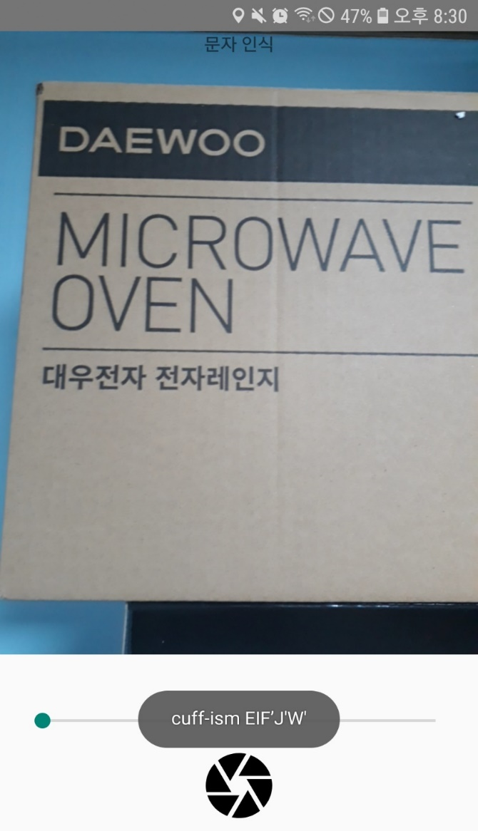

 |  |  |  |  |  |  |  |  |  |  |  |  |  |  |  |  |  |  |  |  |  |  |  |  | B | 화면을 확대/축소할 수 있는 바
A

 |  |  |  |  |  |  |  |  |  |  |  |  |  |  |  |  |  |  |  |  |  |  |  |  | C | 문자 인식 실행 버튼

 |  |  |  |  |  |  |  |  |  |  |  |  |  |  |  |  |  |  |  |  |  |  |  |  | D | 문자인식 결과 메시지

 |  |  |  |  |  |  |  |  |  |  |  |  |  |  |  |  |  |  |  |  |  |  |  |  | 연결 Table Name

 |  |  |  |  |  |  |  |  |  |  |  |  |  |  |  |  |  |  |  |  |  |  |  |  |  | DB설계 완성 후 수정할 것!!

D

B

C

Link 정보 |  | code | link |  | code |  |  | link |  |  |  | code |  | link |  |  | code | link |  |  |  | code | link |  | Program
 |  |  |  |  |  |  |  |  |  |  |  |  |  |  |  |  |  |  |  |  |  |  |  |  | DB Query | DB설계 완성 후 수정할 것!!
 |  |  |  |  |  |  |  |  |  |  |  |  |  |  |  |  |  |  |  |  |  |  |  |  | Script
 |  |  |  |  |  |  |  |  |  |  |  |  |  |  |  |  |  |  |  |  |  |  |  |  | Image
 |  |  |  |  |  |  |  |  |  |  |  |  |  |  |  |  |  |  |  |  |  |  |  |  | Flash
 |  |  |  |  |  |  |  |  |  |  |  |  |  |  |  |  |  |  |  |  |  |  |  |  | etc

색상인식
스토리보드 작성 템플릿

프로젝트명 : A·Eye |  |  |  |  |  | 분류명 |  |  | 색상인식 |  |  |  | 작성자 |  | 김지영, 오지우 |  |  |  | 작성일 | 2020.05.11 |  |  |  | 확인 | TITLE
 |  |  |  |  |  | 분류코드 |  |  | 기능 코드 |  |  |  | 승인자 |  | 배헌중교수님 |  |  |  | 승인일 |  |  |  |  |  | META
Depth1 |  | 메뉴 |  | Depth2 | 색상인식 |  |  |  |  |  | Depth3 |  |  |  |  | Depth4 |  |  |  |  | Depth5
화면명 | [앱] 색상인식 페이지 |  |  |  |  |  | 화일명 |  |  | ColorRecognitionFragment.java |  |  |  |  |  | 폴더 |  |  |  |  |  |  |  |  | 내용
 |  |  |  |  |  |  |  |  |  |  |  |  |  |  |  |  |  |  |  |  |  |  |  |  | A | 카메라 렌즈를 통해 보이는 화면

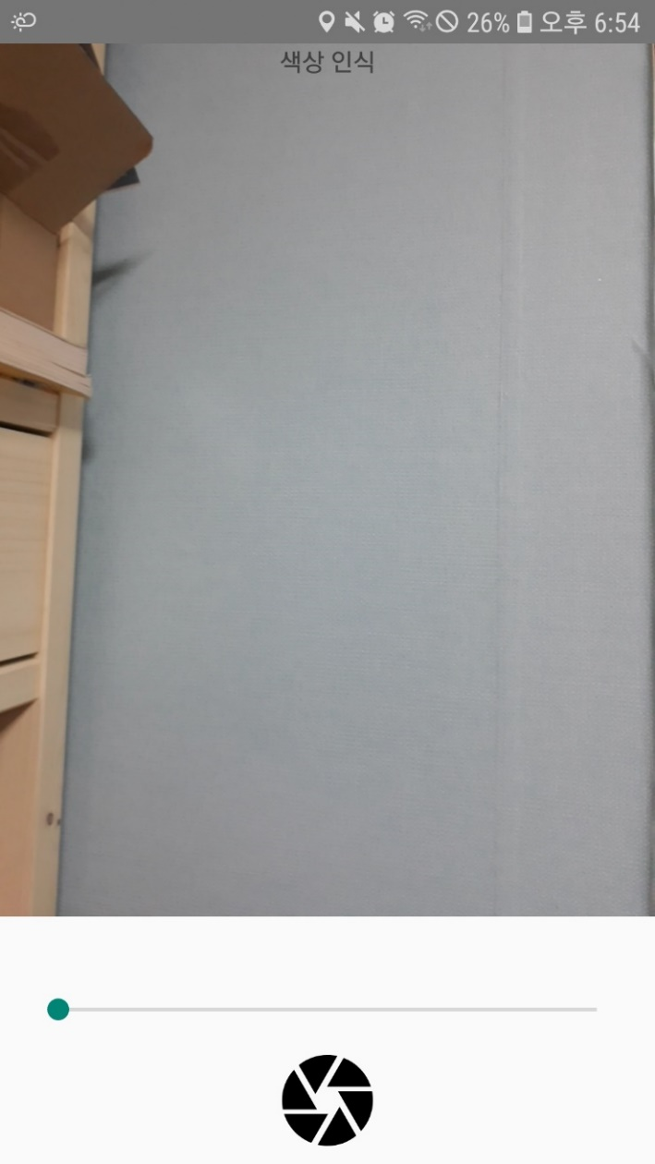
 |  |  |  |  |  |  |  |  |  |  |  |  |  |  |  |  |  |  |  |  |  |  |  |  | B | 화면을 확대/축소할 수 있는 바

A

 |  |  |  |  |  |  |  |  |  |  |  |  |  |  |  |  |  |  |  |  |  |  |  |  | C | 색상 인식 실행 버튼

 |  |  |  |  |  |  |  |  |  |  |  |  |  |  |  |  |  |  |  |  |  |  |  |  | 연결 Table Name

 |  |  |  |  |  |  |  |  |  |  |  |  |  |  |  |  |  |  |  |  |  |  |  |  |  | DB설계 완성 후 수정할 것!!

B

C

Link 정보 |  | code | link |  | code |  |  | link |  |  |  | code |  | link |  |  | code | link |  |  |  | code | link |  | Program
 |  |  |  |  |  |  |  |  |  |  |  |  |  |  |  |  |  |  |  |  |  |  |  |  | DB Query | DB설계 완성 후 수정할 것!!
 |  |  |  |  |  |  |  |  |  |  |  |  |  |  |  |  |  |  |  |  |  |  |  |  | Script
 |  |  |  |  |  |  |  |  |  |  |  |  |  |  |  |  |  |  |  |  |  |  |  |  | Image
 |  |  |  |  |  |  |  |  |  |  |  |  |  |  |  |  |  |  |  |  |  |  |  |  | Flash
 |  |  |  |  |  |  |  |  |  |  |  |  |  |  |  |  |  |  |  |  |  |  |  |  | etc

빛밝기
스토리보드 작성 템플릿

프로젝트명 : Aeye |  |  |  |  |  | 분류명 |  |  | 빛밝기 |  |  |  | 작성자 |  | 김지영, 오지우 |  |  |  | 작성일 | 2020.05.11 |  |  |  | 확인 | TITLE
 |  |  |  |  |  | 분류코드 |  |  | 기능 코드 |  |  |  | 승인자 |  | 배헌중교수님 |  |  |  | 승인일 |  |  |  |  |  | META
Depth1 |  | 메뉴 |  | Depth2 | 빛밝기 |  |  |  |  |  | Depth3 |  |  |  |  | Depth4 |  |  |  |  | Depth5
화면명 | [앱] 빛밝기 페이지 |  |  |  |  |  | 화일명 |  |  | BrightnessFragment.java |  |  |  |  |  | 폴더 |  |  |  |  |  |  |  |  | 내용
 |  |  |  |  |  |  |  |  |  |  |  |  |  |  |  |  |  |  |  |  |  |  |  |  | A | 밝기에 따른 안내

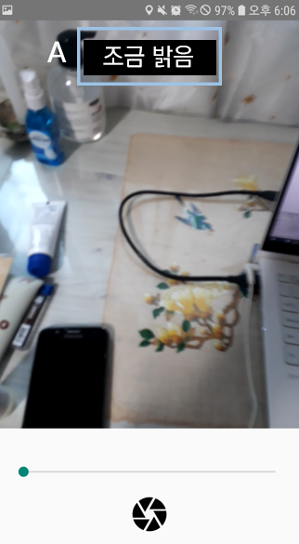

 |  |  |  |  |  |  |  |  |  |  |  |  |  |  |  |  |  |  |  |  |  |  |  |  | 연결 Table Name

 |  |  |  |  |  |  |  |  |  |  |  |  |  |  |  |  |  |  |  |  |  |  |  |  |  | DB설계 완성 후 수정할 것!!

Link 정보 |  | code | link |  | code |  |  | link |  |  |  | code |  | link |  |  | code | link |  |  |  | code | link |  | Program
 |  |  |  |  |  |  |  |  |  |  |  |  |  |  |  |  |  |  |  |  |  |  |  |  | DB Query | DB설계 완성 후 수정할 것!!
 |  |  |  |  |  |  |  |  |  |  |  |  |  |  |  |  |  |  |  |  |  |  |  |  | Script
 |  |  |  |  |  |  |  |  |  |  |  |  |  |  |  |  |  |  |  |  |  |  |  |  | Image
 |  |  |  |  |  |  |  |  |  |  |  |  |  |  |  |  |  |  |  |  |  |  |  |  | Flash
 |  |  |  |  |  |  |  |  |  |  |  |  |  |  |  |  |  |  |  |  |  |  |  |  | etc

조도센서없음
스토리보드 작성 템플릿

프로젝트명 : Aeye |  |  |  |  |  | 분류명 |  |  | 빛밝기 |  |  |  | 작성자 |  | 김지영, 오지우 |  |  |  | 작성일 | 2020.05.11 |  |  |  | 확인 | TITLE
 |  |  |  |  |  | 분류코드 |  |  | 기능 코드 |  |  |  | 승인자 |  | 배헌중교수님 |  |  |  | 승인일 |  |  |  |  |  | META
Depth1 |  | 메뉴 |  | Depth2 | 빛밝기 |  |  |  |  |  | Depth3 |  |  |  |  | Depth4 |  |  |  |  | Depth5
화면명 | [앱] 조도센서가 없을 때 |  |  |  |  |  | 화일명 |  |  | BrigthnessFragment.java |  |  |  |  |  | 폴더 |  |  |  |  |  |  |  |  | 내용
 |  |  |  |  |  |  |  |  |  |  |  |  |  |  |  |  |  |  |  |  |  |  |  |  | A | 조도센서가 없을 때 뜨는 알림

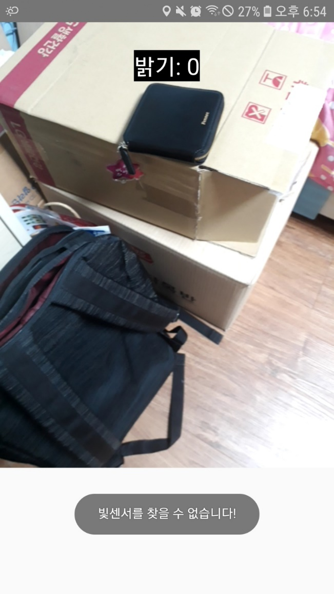

 |  |  |  |  |  |  |  |  |  |  |  |  |  |  |  |  |  |  |  |  |  |  |  |  | 연결 Table Name

 |  |  |  |  |  |  |  |  |  |  |  |  |  |  |  |  |  |  |  |  |  |  |  |  |  | DB설계 완성 후 수정할 것!!

A

Link 정보 |  | code | link |  | code |  |  | link |  |  |  | code |  | link |  |  | code | link |  |  |  | code | link |  | Program
 |  |  |  |  |  |  |  |  |  |  |  |  |  |  |  |  |  |  |  |  |  |  |  |  | DB Query | DB설계 완성 후 수정할 것!!
 |  |  |  |  |  |  |  |  |  |  |  |  |  |  |  |  |  |  |  |  |  |  |  |  | Script
 |  |  |  |  |  |  |  |  |  |  |  |  |  |  |  |  |  |  |  |  |  |  |  |  | Image
 |  |  |  |  |  |  |  |  |  |  |  |  |  |  |  |  |  |  |  |  |  |  |  |  | Flash
 |  |  |  |  |  |  |  |  |  |  |  |  |  |  |  |  |  |  |  |  |  |  |  |  | etc

설정
스토리보드 작성 템플릿

프로젝트명 : A·Eye |  |  |  |  |  | 분류명 |  |  | 설정 |  |  |  | 작성자 |  | 김지영, 오지우 |  |  |  | 작성일 | 2020.05.11 |  |  |  | 확인 | TITLE
 |  |  |  |  |  | 분류코드 |  |  | 기능 코드 |  |  |  | 승인자 |  | 배헌중교수님 |  |  |  | 승인일 |  |  |  |  |  | META
Depth1 |  | 메뉴 |  | Depth2 | 설정 |  |  |  |  |  | Depth3 |  |  |  |  | Depth4 |  |  |  |  | Depth5
화면명 | [앱] 설정 페이지 |  |  |  |  |  | 화일명 |  |  | SettingActivity.java |  |  |  |  |  | 폴더 |  |  |  |  |  |  |  |  | 내용
 |  |  |  |  |  |  |  |  |  |  |  |  |  |  |  |  |  |  |  |  |  |  |  |  | A | 음성 안내 버튼

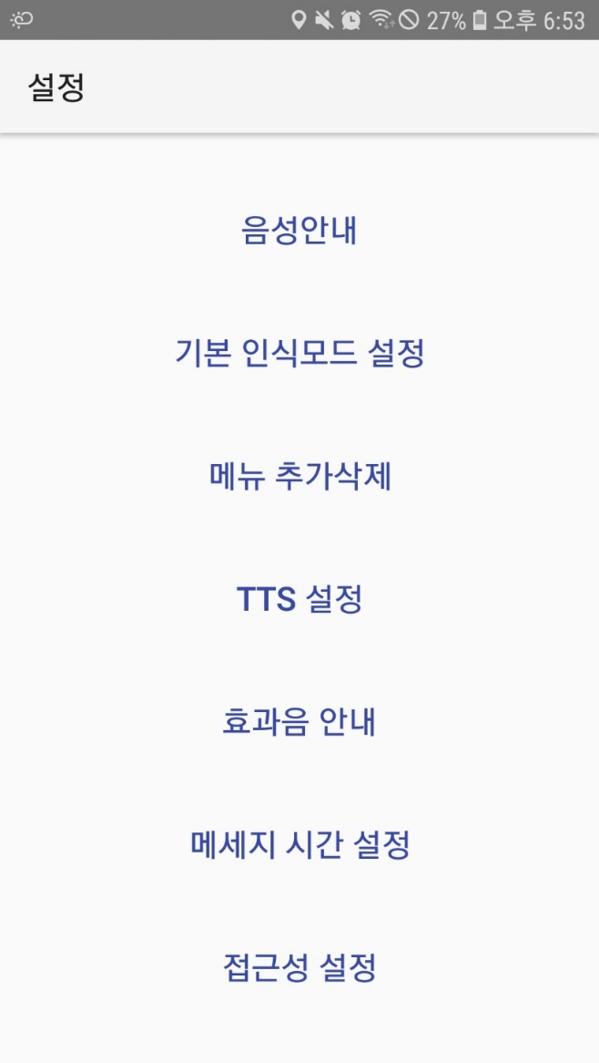

 |  |  |  |  |  |  |  |  |  |  |  |  |  |  |  |  |  |  |  |  |  |  |  |  | B | 기본 인식모드 설정 버튼

 |  |  |  |  |  |  |  |  |  |  |  |  |  |  |  |  |  |  |  |  |  |  |  |  | C | 메뉴 추가삭제 설정 버튼

 |  |  |  |  |  |  |  |  |  |  |  |  |  |  |  |  |  |  |  |  |  |  |  |  | D | TTS 설정 버튼

 |  |  |  |  |  |  |  |  |  |  |  |  |  |  |  |  |  |  |  |  |  |  |  |  | E | 효과음 안내 버튼

 |  |  |  |  |  |  |  |  |  |  |  |  |  |  |  |  |  |  |  |  |  |  |  |  | F | 메시지 시간 설정 버튼

A
 |  |  |  |  |  |  |  |  |  |  |  |  |  |  |  |  |  |  |  |  |  |  |  |  | G | 접근성 설정 버튼

B

C

D

E

 |  |  |  |  |  |  |  |  |  |  |  |  |  |  |  |  |  |  |  |  |  |  |  |  | 연결 Table Name

 |  |  |  |  |  |  |  |  |  |  |  |  |  |  |  |  |  |  |  |  |  |  |  |  |  | DB설계 완성 후 수정할 것!!

F

G

Link 정보 |  | code | link |  | code |  |  | link |  |  |  | code |  | link |  |  | code | link |  |  |  | code | link |  | Program
 |  |  |  |  |  |  |  |  |  |  |  |  |  |  |  |  |  |  |  |  |  |  |  |  | DB Query | DB설계 완성 후 수정할 것!!
 |  |  |  |  |  |  |  |  |  |  |  |  |  |  |  |  |  |  |  |  |  |  |  |  | Script
 |  |  |  |  |  |  |  |  |  |  |  |  |  |  |  |  |  |  |  |  |  |  |  |  | Image
 |  |  |  |  |  |  |  |  |  |  |  |  |  |  |  |  |  |  |  |  |  |  |  |  | Flash
 |  |  |  |  |  |  |  |  |  |  |  |  |  |  |  |  |  |  |  |  |  |  |  |  | etc

메인_WEB
스토리보드 작성 템플릿

프로젝트명 : A·Eye |  |  |  |  |  | 분류명 |  |  | 기능별 분류 |  |  |  | 작성자 |  | 김민석, 김도은 |  |  |  | 작성일 | 2020.05.11 |  |  |  | 확인 | TITLE
 |  |  |  |  |  | 분류코드 |  |  | 기능 코드 |  |  |  | 승인자 |  | 배헌중교수님 |  |  |  | 승인일 |  |  |  |  |  | META
Depth1 |  | 메인 |  | Depth2 |  |  |  |  |  |  | Depth3 |  |  |  |  | Depth4 |  |  |  |  | Depth5
화면명 | [웹] 메인 페이지 |  |  |  |  |  | 화일명 |  |  | Home.js |  |  |  |  |  | 폴더 |  |  |  |  |  |  |  |  | 내용
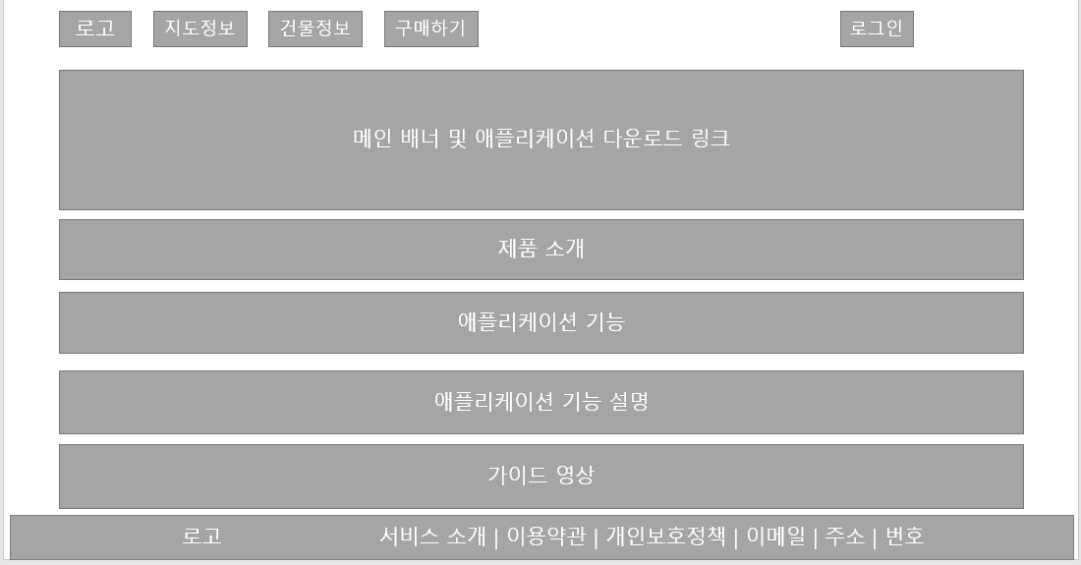 |  |  |  |  |  |  |  |  |  |  |  |  |  |  |  |  |  |  |  |  |  |  |  |  | A | 네비게이션 바

 |  |  |  |  |  |  |  |  |  |  |  |  |  |  |  |  |  |  |  |  |  |  |  |  | B | 로그인페이지로 이동

 |  |  |  |  |  |  |  |  |  |  |  |  |  |  |  |  |  |  |  |  |  |  |  |  | C | 지도정보 등록 페이지로 이동

 |  |  |  |  |  |  |  |  |  |  |  |  |  |  |  |  |  |  |  |  |  |  |  |  | D | 건물정보 등록 페이지로 이동

A
 |  |  |  |  |  |  |  |  |  |  |  |  |  |  |  |  |  |  |  |  |  |  |  |  | E | 구매 페이지로 이동

 |  |  |  |  |  |  |  |  |  |  |  |  |  |  |  |  |  |  |  |  |  |  |  |  | F | 게시판
D
C
E
F
B
 |  |  |  |  |  |  |  |  |  |  |  |  |  |  |  |  |  |  |  |  |  |  |  |  | G | 앱스토어로 링크

 |  |  |  |  |  |  |  |  |  |  |  |  |  |  |  |  |  |  |  |  |  |  |  |  | H

G

 |  |  |  |  |  |  |  |  |  |  |  |  |  |  |  |  |  |  |  |  |  |  |  |  | 연결 Table Name
H

 |  |  |  |  |  |  |  |  |  |  |  |  |  |  |  |  |  |  |  |  |  |  |  |  |  | DB설계 완성 후 수정할 것!!

Link 정보 |  | code | link |  | code |  |  | link |  |  |  | code |  | link |  |  | code | link |  |  |  | code | link |  | Program
 |  |  |  |  |  |  |  |  |  |  |  |  |  |  |  |  |  |  |  |  |  |  |  |  | DB Query | DB설계 완성 후 수정할 것!!
 |  |  |  |  |  |  |  |  |  |  |  |  |  |  |  |  |  |  |  |  |  |  |  |  | Script
 |  |  |  |  |  |  |  |  |  |  |  |  |  |  |  |  |  |  |  |  |  |  |  |  | Image
 |  |  |  |  |  |  |  |  |  |  |  |  |  |  |  |  |  |  |  |  |  |  |  |  | Flash
 |  |  |  |  |  |  |  |  |  |  |  |  |  |  |  |  |  |  |  |  |  |  |  |  | etc

로그인
스토리보드 작성 템플릿

프로젝트명 : A·Eye |  |  |  |  |  | 분류명 |  |  | 기능별 분류 |  |  |  | 작성자 |  | 김민석, 김도은 |  |  |  | 작성일 | 2020.05.11 |  |  |  | 확인 | TITLE
 |  |  |  |  |  | 분류코드 |  |  | 기능 코드 |  |  |  | 승인자 |  | 배헌중교수님 |  |  |  | 승인일 |  |  |  |  |  | META
Depth1 |  | 메인 |  | Depth2 |  |  |  |  |  |  | Depth3 |  |  |  |  | Depth4 |  |  |  |  | Depth5
화면명 | [웹]로그인 페이지 |  |  |  |  |  | 화일명 |  |  | login.js |  |  |  |  |  | 폴더 |  |  |  |  |  |  |  |  | 내용
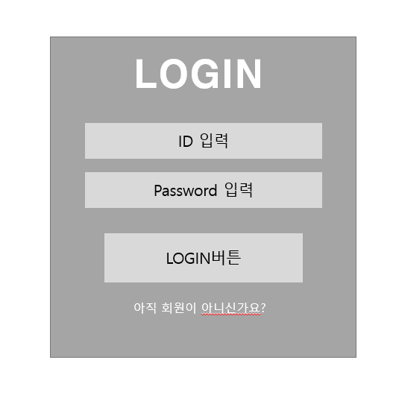 |  |  |  |  |  |  |  |  |  |  |  |  |  |  |  |  |  |  |  |  |  |  |  |  | A | 로그인 폼

 |  |  |  |  |  |  |  |  |  |  |  |  |  |  |  |  |  |  |  |  |  |  |  |  | B | 회원가입 페이지로 이동

A

 |  |  |  |  |  |  |  |  |  |  |  |  |  |  |  |  |  |  |  |  |  |  |  |  | 연결 Table Name

B
 |  |  |  |  |  |  |  |  |  |  |  |  |  |  |  |  |  |  |  |  |  |  |  |  |  | DB설계 완성 후 수정할 것!!

Link 정보 |  | code | link |  | code |  |  | link |  |  |  | code |  | link |  |  | code | link |  |  |  | code | link |  | Program
 |  |  |  |  |  |  |  |  |  |  |  |  |  |  |  |  |  |  |  |  |  |  |  |  | DB Query | DB설계 완성 후 수정할 것!!
 |  |  |  |  |  |  |  |  |  |  |  |  |  |  |  |  |  |  |  |  |  |  |  |  | Script
 |  |  |  |  |  |  |  |  |  |  |  |  |  |  |  |  |  |  |  |  |  |  |  |  | Image
 |  |  |  |  |  |  |  |  |  |  |  |  |  |  |  |  |  |  |  |  |  |  |  |  | Flash
 |  |  |  |  |  |  |  |  |  |  |  |  |  |  |  |  |  |  |  |  |  |  |  |  | etc

회원가입
스토리보드 작성 템플릿

프로젝트명 : A·Eye |  |  |  |  |  | 분류명 |  |  | 기능별 분류 |  |  |  | 작성자 |  | 김민석, 김도은 |  |  |  | 작성일 | 2020.05.11 |  |  |  | 확인 | TITLE
 |  |  |  |  |  | 분류코드 |  |  | 기능 코드 |  |  |  | 승인자 |  | 배헌중교수님 |  |  |  | 승인일 |  |  |  |  |  | META
Depth1 |  | 메인 |  | Depth2 |  |  |  |  |  |  | Depth3 |  |  |  |  | Depth4 |  |  |  |  | Depth5
화면명 | [웹]회원가입 페이지 |  |  |  |  |  | 화일명 |  |  | Join.js |  |  |  |  |  | 폴더 |  |  |  |  |  |  |  |  | 내용
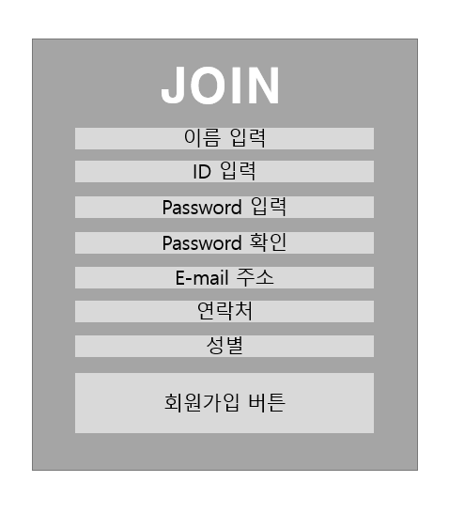 |  |  |  |  |  |  |  |  |  |  |  |  |  |  |  |  |  |  |  |  |  |  |  |  | A | 회원가입 폼

 |  |  |  |  |  |  |  |  |  |  |  |  |  |  |  |  |  |  |  |  |  |  |  |  | B | 메인 페이지로 돌아감

A

 |  |  |  |  |  |  |  |  |  |  |  |  |  |  |  |  |  |  |  |  |  |  |  |  | 연결 Table Name

 |  |  |  |  |  |  |  |  |  |  |  |  |  |  |  |  |  |  |  |  |  |  |  |  |  | DB설계 완성 후 수정할 것!!

B

Link 정보 |  | code | link |  | code |  |  | link |  |  |  | code |  | link |  |  | code | link |  |  |  | code | link |  | Program
 |  |  |  |  |  |  |  |  |  |  |  |  |  |  |  |  |  |  |  |  |  |  |  |  | DB Query | DB설계 완성 후 수정할 것!!
 |  |  |  |  |  |  |  |  |  |  |  |  |  |  |  |  |  |  |  |  |  |  |  |  | Script
 |  |  |  |  |  |  |  |  |  |  |  |  |  |  |  |  |  |  |  |  |  |  |  |  | Image
 |  |  |  |  |  |  |  |  |  |  |  |  |  |  |  |  |  |  |  |  |  |  |  |  | Flash
 |  |  |  |  |  |  |  |  |  |  |  |  |  |  |  |  |  |  |  |  |  |  |  |  | etc

지도정보
스토리보드 작성 템플릿

프로젝트명 : A·Eye |  |  |  |  |  | 분류명 |  |  | 기능별 분류 |  |  |  | 작성자 |  | 김민석, 김도은 |  |  |  | 작성일 | 2020.05.11 |  |  |  | 확인 | TITLE
 |  |  |  |  |  | 분류코드 |  |  | 기능 코드 |  |  |  | 승인자 |  | 배헌중교수님 |  |  |  | 승인일 |  |  |  |  |  | META
Depth1 |  | 메인 |  | Depth2 |  |  |  |  |  |  | Depth3 |  |  |  |  | Depth4 |  |  |  |  | Depth5
화면명 | [웹] 지도정보 등록 페이지 |  |  |  |  |  | 화일명 |  |  | location.js |  |  |  |  |  | 폴더 |  |  |  |  |  |  |  |  | 내용
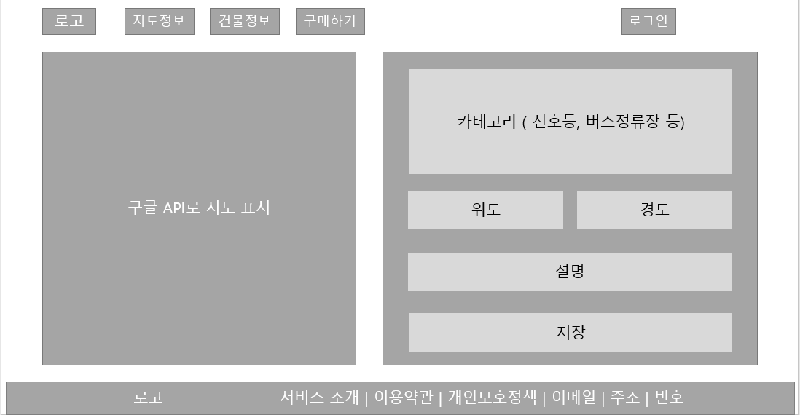 |  |  |  |  |  |  |  |  |  |  |  |  |  |  |  |  |  |  |  |  |  |  |  |  | A | 신호등, 버스정류장 등의 카테고리

 |  |  |  |  |  |  |  |  |  |  |  |  |  |  |  |  |  |  |  |  |  |  |  |  | B | 지도클릭시 위도 경도 출력

 |  |  |  |  |  |  |  |  |  |  |  |  |  |  |  |  |  |  |  |  |  |  |  |  | C | 그 위치의 자세한 설명란

 |  |  |  |  |  |  |  |  |  |  |  |  |  |  |  |  |  |  |  |  |  |  |  |  | D | 지도상의 핀을 생성하고 DB에 정보저장

A

B

C

D

 |  |  |  |  |  |  |  |  |  |  |  |  |  |  |  |  |  |  |  |  |  |  |  |  | 연결 Table Name

 |  |  |  |  |  |  |  |  |  |  |  |  |  |  |  |  |  |  |  |  |  |  |  |  |  | DB설계 완성 후 수정할 것!!

Link 정보 |  | code | link |  | code |  |  | link |  |  |  | code |  | link |  |  | code | link |  |  |  | code | link |  | Program
 |  |  |  |  |  |  |  |  |  |  |  |  |  |  |  |  |  |  |  |  |  |  |  |  | DB Query | DB설계 완성 후 수정할 것!!
 |  |  |  |  |  |  |  |  |  |  |  |  |  |  |  |  |  |  |  |  |  |  |  |  | Script
 |  |  |  |  |  |  |  |  |  |  |  |  |  |  |  |  |  |  |  |  |  |  |  |  | Image
 |  |  |  |  |  |  |  |  |  |  |  |  |  |  |  |  |  |  |  |  |  |  |  |  | Flash
 |  |  |  |  |  |  |  |  |  |  |  |  |  |  |  |  |  |  |  |  |  |  |  |  | etc

건물정보
스토리보드 작성 템플릿

프로젝트명 : A·Eye |  |  |  |  |  | 분류명 |  |  | 기능별 분류 |  |  |  | 작성자 |  | 김민석, 김도은 |  |  |  | 작성일 | 2020.05.11 |  |  |  | 확인 | TITLE
 |  |  |  |  |  | 분류코드 |  |  | 기능 코드 |  |  |  | 승인자 |  | 배헌중교수님 |  |  |  | 승인일 |  |  |  |  |  | META
Depth1 |  | 메인 |  | Depth2 |  |  |  |  |  |  | Depth3 |  |  |  |  | Depth4 |  |  |  |  | Depth5
화면명 | [웹] 건물정보 등록 페이지 |  |  |  |  |  | 화일명 |  |  | building.js |  |  |  |  |  | 폴더 |  |  |  |  |  |  |  |  | 내용
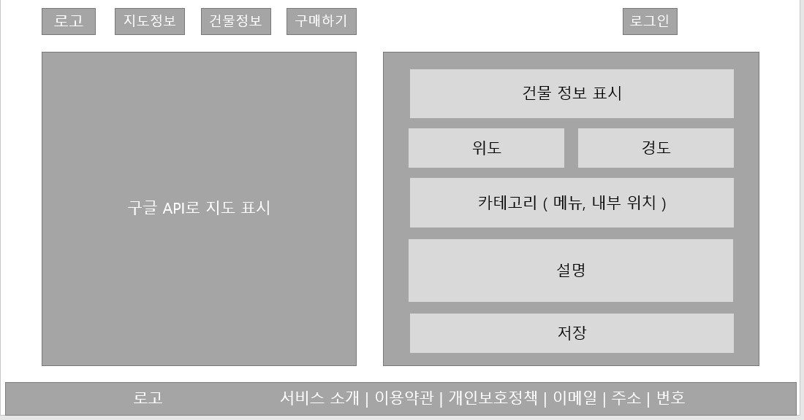 |  |  |  |  |  |  |  |  |  |  |  |  |  |  |  |  |  |  |  |  |  |  |  |  | A | 건물 정보 표시란

 |  |  |  |  |  |  |  |  |  |  |  |  |  |  |  |  |  |  |  |  |  |  |  |  | B | 지도클릭시 위도 경도 출력

 |  |  |  |  |  |  |  |  |  |  |  |  |  |  |  |  |  |  |  |  |  |  |  |  | C | 그 건물(가게)의 메뉴나 대략적인 설명

 |  |  |  |  |  |  |  |  |  |  |  |  |  |  |  |  |  |  |  |  |  |  |  |  | D | 자세한 설명을 적는 곳.

 |  |  |  |  |  |  |  |  |  |  |  |  |  |  |  |  |  |  |  |  |  |  |  |  | E | 지도상의 핀을 생성하고 DB에 정보저장

A

B

C

D

 |  |  |  |  |  |  |  |  |  |  |  |  |  |  |  |  |  |  |  |  |  |  |  |  | 연결 Table Name

 |  |  |  |  |  |  |  |  |  |  |  |  |  |  |  |  |  |  |  |  |  |  |  |  |  | DB설계 완성 후 수정할 것!!
E

Link 정보 |  | code | link |  | code |  |  | link |  |  |  | code |  | link |  |  | code | link |  |  |  | code | link |  | Program
 |  |  |  |  |  |  |  |  |  |  |  |  |  |  |  |  |  |  |  |  |  |  |  |  | DB Query | DB설계 완성 후 수정할 것!!
 |  |  |  |  |  |  |  |  |  |  |  |  |  |  |  |  |  |  |  |  |  |  |  |  | Script
 |  |  |  |  |  |  |  |  |  |  |  |  |  |  |  |  |  |  |  |  |  |  |  |  | Image
 |  |  |  |  |  |  |  |  |  |  |  |  |  |  |  |  |  |  |  |  |  |  |  |  | Flash
 |  |  |  |  |  |  |  |  |  |  |  |  |  |  |  |  |  |  |  |  |  |  |  |  | etc

구매하기
스토리보드 작성 템플릿

프로젝트명 : A·Eye |  |  |  |  |  | 분류명 |  |  | 기능별 분류 |  |  |  | 작성자 |  | 김민석, 김도은 |  |  |  | 작성일 | 2020.05.11 |  |  |  | 확인 | TITLE
 |  |  |  |  |  | 분류코드 |  |  | 기능 코드 |  |  |  | 승인자 |  | 배헌중교수님 |  |  |  | 승인일 |  |  |  |  |  | META
Depth1 |  | 메인 |  | Depth2 |  |  |  |  |  |  | Depth3 |  |  |  |  | Depth4 |  |  |  |  | Depth5
화면명 | [웹] 구매하기 |  |  |  |  |  | 화일명 |  |  | buy.js |  |  |  |  |  | 폴더 |  |  |  |  |  |  |  |  | 내용
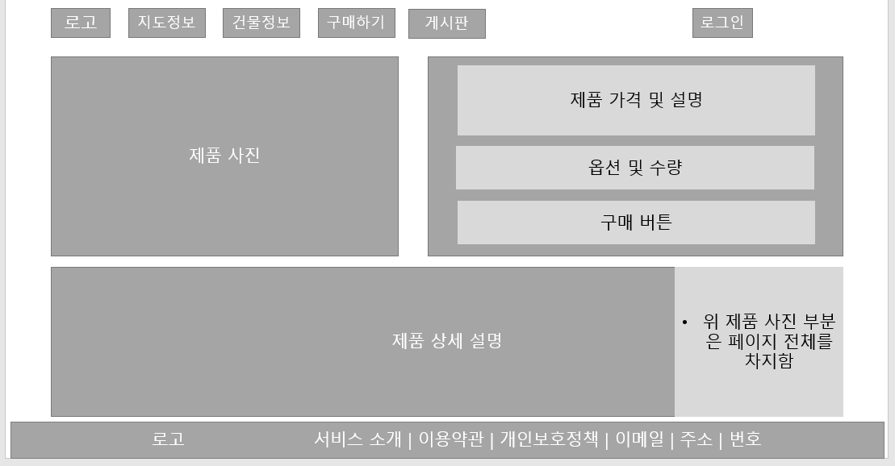 |  |  |  |  |  |  |  |  |  |  |  |  |  |  |  |  |  |  |  |  |  |  |  |  | A | 제품이미지(슬라이드형식)

 |  |  |  |  |  |  |  |  |  |  |  |  |  |  |  |  |  |  |  |  |  |  |  |  | B | 제품옵션 및 구매 폼

 |  |  |  |  |  |  |  |  |  |  |  |  |  |  |  |  |  |  |  |  |  |  |  |  | C | 제품 상세 설명 및 이미지

A

B

C

 |  |  |  |  |  |  |  |  |  |  |  |  |  |  |  |  |  |  |  |  |  |  |  |  | 연결 Table Name

 |  |  |  |  |  |  |  |  |  |  |  |  |  |  |  |  |  |  |  |  |  |  |  |  |  | DB설계 완성 후 수정할 것!!

Link 정보 |  | code | link |  | code |  |  | link |  |  |  | code |  | link |  |  | code | link |  |  |  | code | link |  | Program
 |  |  |  |  |  |  |  |  |  |  |  |  |  |  |  |  |  |  |  |  |  |  |  |  | DB Query | DB설계 완성 후 수정할 것!!
 |  |  |  |  |  |  |  |  |  |  |  |  |  |  |  |  |  |  |  |  |  |  |  |  | Script
 |  |  |  |  |  |  |  |  |  |  |  |  |  |  |  |  |  |  |  |  |  |  |  |  | Image
 |  |  |  |  |  |  |  |  |  |  |  |  |  |  |  |  |  |  |  |  |  |  |  |  | Flash
 |  |  |  |  |  |  |  |  |  |  |  |  |  |  |  |  |  |  |  |  |  |  |  |  | etc

게시판
스토리보드 작성 템플릿

프로젝트명 : A·Eye |  |  |  |  |  | 분류명 |  |  | 기능별 분류 |  |  |  | 작성자 |  | 김민석, 김도은 |  |  |  | 작성일 | 2020.05.11 |  |  |  | 확인 | TITLE
 |  |  |  |  |  | 분류코드 |  |  | 기능 코드 |  |  |  | 승인자 |  | 배헌중교수님 |  |  |  | 승인일 |  |  |  |  |  | META
Depth1 |  | 메인 |  | Depth2 |  |  |  |  |  |  | Depth3 |  |  |  |  | Depth4 |  |  |  |  | Depth5
화면명 | [웹] 게시판 |  |  |  |  |  | 화일명 |  |  | bulletin.js |  |  |  |  |  | 폴더 |  |  |  |  |  |  |  |  | 내용
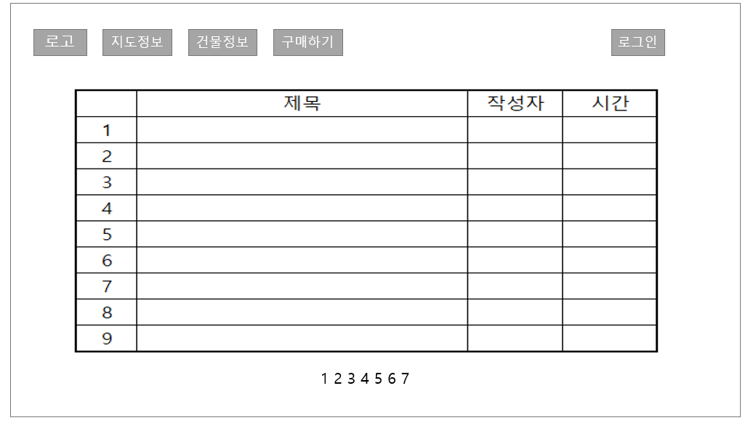 |  |  |  |  |  |  |  |  |  |  |  |  |  |  |  |  |  |  |  |  |  |  |  |  | A | 등록한 글 목록

 |  |  |  |  |  |  |  |  |  |  |  |  |  |  |  |  |  |  |  |  |  |  |  |  | B | 페이지네이트

A

 |  |  |  |  |  |  |  |  |  |  |  |  |  |  |  |  |  |  |  |  |  |  |  |  | 연결 Table Name

B

 |  |  |  |  |  |  |  |  |  |  |  |  |  |  |  |  |  |  |  |  |  |  |  |  |  | DB설계 완성 후 수정할 것!!

Link 정보 |  | code | link |  | code |  |  | link |  |  |  | code |  | link |  |  | code | link |  |  |  | code | link |  | Program
 |  |  |  |  |  |  |  |  |  |  |  |  |  |  |  |  |  |  |  |  |  |  |  |  | DB Query | DB설계 완성 후 수정할 것!!
 |  |  |  |  |  |  |  |  |  |  |  |  |  |  |  |  |  |  |  |  |  |  |  |  | Script
 |  |  |  |  |  |  |  |  |  |  |  |  |  |  |  |  |  |  |  |  |  |  |  |  | Image
 |  |  |  |  |  |  |  |  |  |  |  |  |  |  |  |  |  |  |  |  |  |  |  |  | Flash
 |  |  |  |  |  |  |  |  |  |  |  |  |  |  |  |  |  |  |  |  |  |  |  |  | etc

